User Story 1
Title | Реєстрація
Description | Як користувач мобільного застосунку MoneyTracker я хочу мати змогу зареєструватись
Criteria | 1. Форма реєстрації містить три поля: username, password, email 2. В поле username можна ввести рядок не більше 15 символів, допускаються спеціальні символи та цифри 3. В поле password можна ввести рядок не менше 6 символів 4. В поле email можна ввести лише валідний email 5. При вводі невалідного значення в будь-яке з полів форми - поле виділяється червоним, і з'являється підказка валідації 6. При успішній реєстрації користувача перенаправляємо на головний екран застосунку
Design | 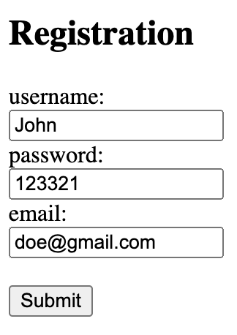

User Story 2
Title | Головний екран
Description | Як користувач мобільного застосунку MoneyTracker я хочу мати змогу бачити основну інформацію зразу ж на головному екрані застосунку
Criteria | 1. Головний екран застосунку містить інформацію про загальні суми витрат та доходів користувача 2. Користувач може обрати валюту 3. При виборі валюти змінюється іконка валюти біля суми витрат та доходів 4. Кнопка "Додати" знаходиться внизу екрану і відповідає за додавання витрат або доходів 5. Користувач може натиснути на загальну суму витрат чи доходів і перейти на екран "Деталі" 6. Вгорі екрану відображається діаграма витрат та доходів
Design | 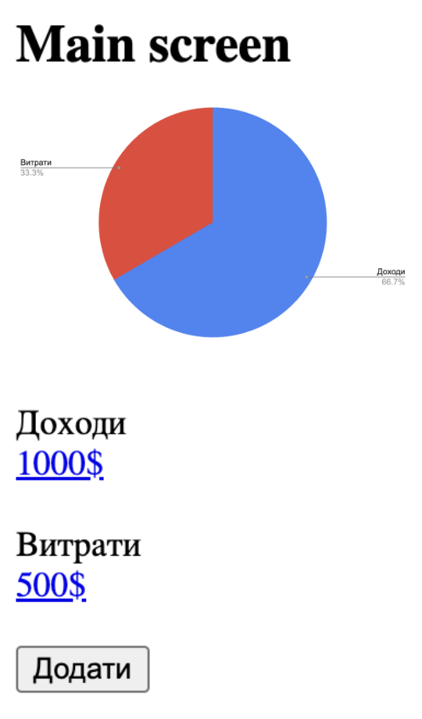

User Story 3
Title | Деталі
Description | Як користувач мобільного застосунку MoneyTracker я хочу мати змогу бачити деталі всіх моїх доданих витрат та доходів
Criteria | 1. Натиснувши на посилання на головному екрані відбувається перехід на екран "Деталі" 2. На екрані деталі користувач бачить список доданих витрат та доходів 3. Користувач може повернутись назад, натиснувши на стрілочку назад
Design | 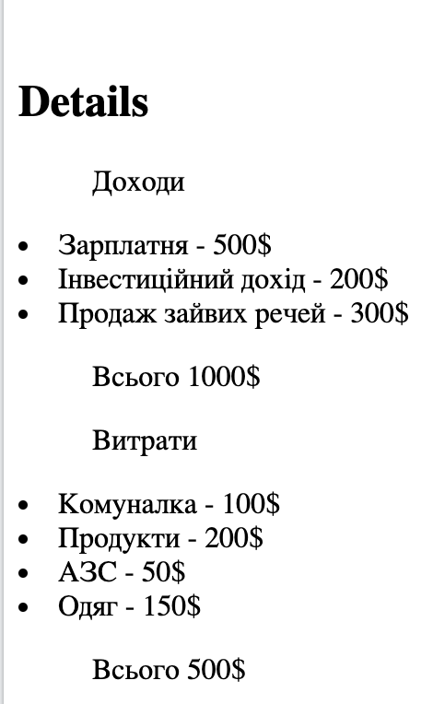

User Story 4
Title | Модальне вікно додавання витрат/доходів
Description | Як користувач мобільного застосунку MoneyTracker я хочу мати можливість додавати витрати/доходи
Criteria | 1. Натиснувши на кнопку "Додати" на головному екрані, відкривається модальне вікно 2. Після заповнення полів користувач може натиснути на кнопку "Додати", при цьому модальне вікно закривається, і користувач бачить зміни в сумі доходів/витрат на головному екрані 3. Користувач може закрити модальне вікно по кліку на хрестик в правому верхньому куті 4. Користувач може ввести суму та категорію
Design | 